Задание 1
Задание 1: Зарегистрируйтесь в Trello: https://trello.com/. Создайте новую Kanban-доску и 3 колонки с задачами (карточками): Backlog, In Progress, Done. В колонке Backlog (общий список курсов) перечислите все курсы, которые вам необходимо пройти в рамках обучения на факультете. В колонке In Progress перечислите курсы, которые вы проходите на текущий момент во время этой четверти. В колонке Done перечислите курсы, которые вы уже закончили. Пришлите скриншот созданной доски. Сохраните созданный аккаунт в Trello, он вам может пригодиться при дальнейшем обучении.

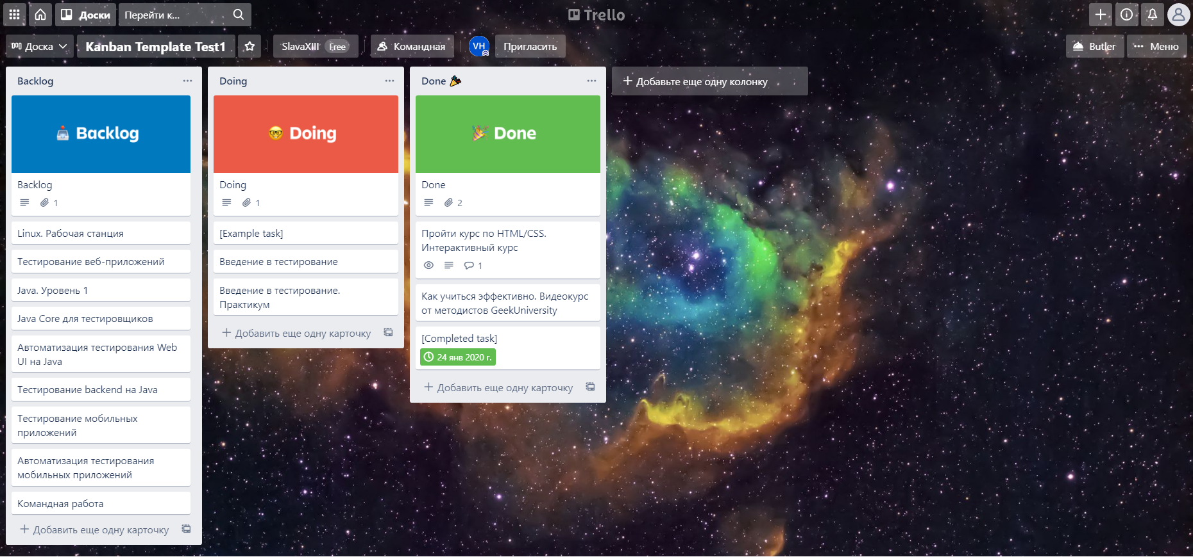 Место для скриншота

Задание 2
Задание 2: Создайте аккаунт в Atlassian Jira: https://www.atlassian.com/ru/software/jira/pricing. Создайте доску Scrum. Далее создайте доску с десятью задачами (произвольные названия задач), создайте и запустите Спринт1. Пришлите скриншот созданного Спринта (доски). Сохраните созданный аккаунт в Atlassian, он вам может пригодиться при дальнейшем обучении.

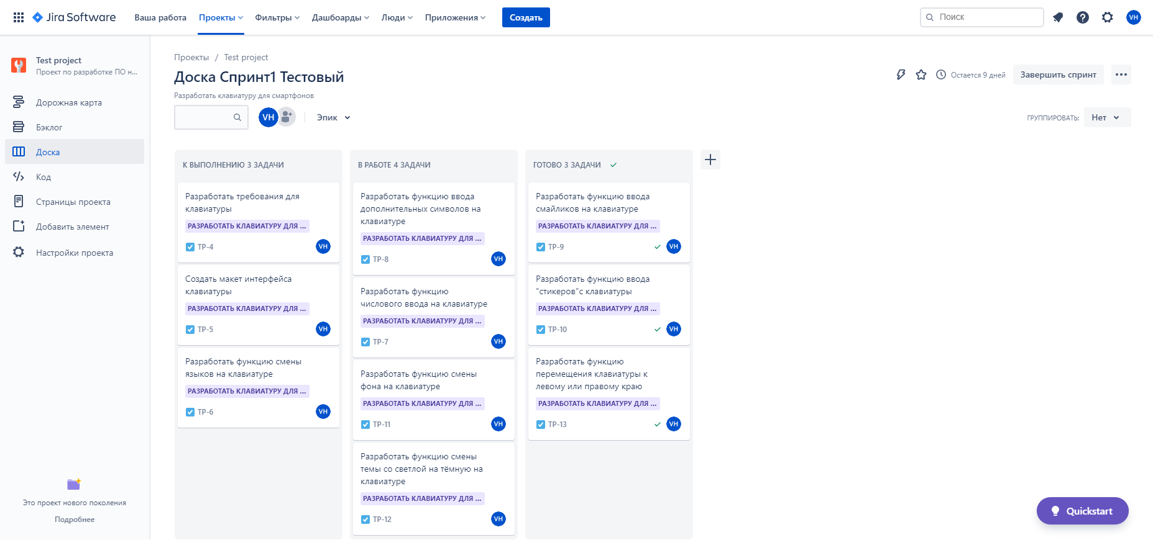 Место для скриншота

Задание 3
Задание 3 (Не обязательное): Создайте новый проект в JIRA по шаблону баг трекинговой системы. Создайте два отчета о дефектах. Приложите скриншот с созданными отчетами о дефектах.
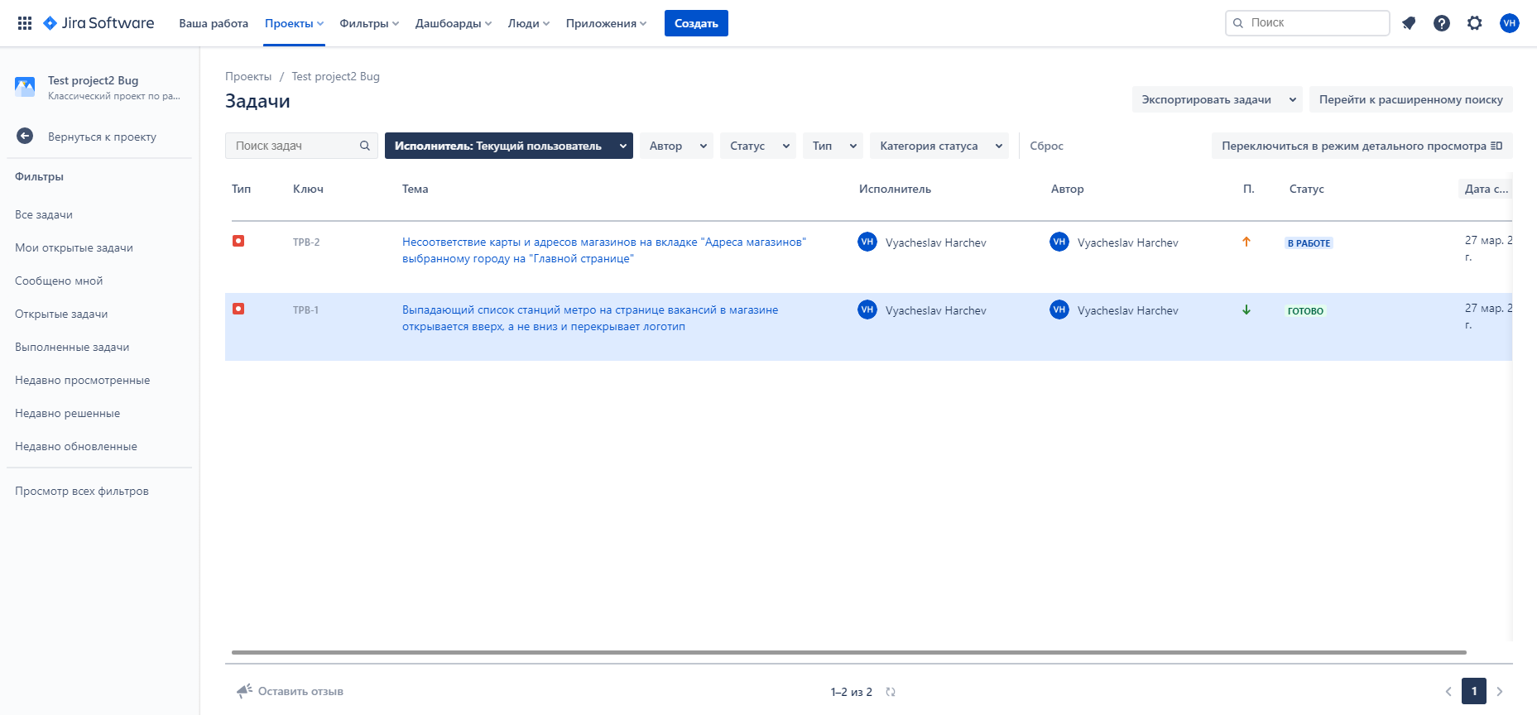
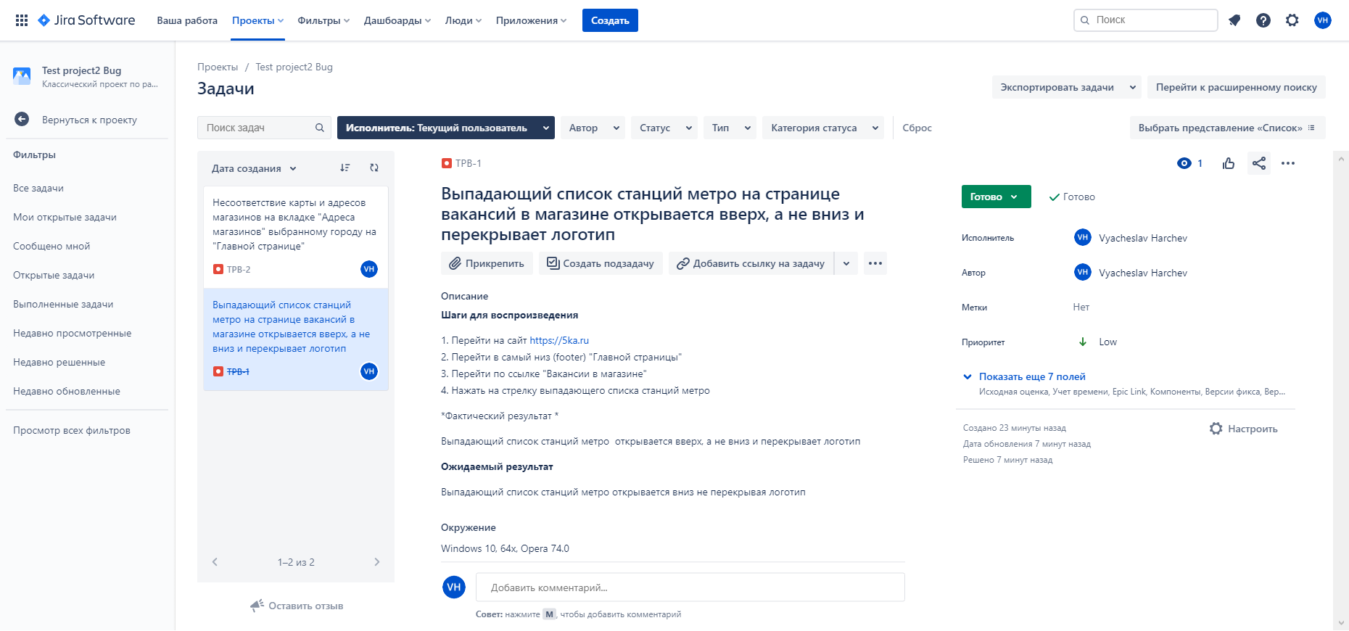 Место для скриншота

